A.1.1.2
A.1.1.2 | Verifikasi Navbar | Expected Result Scenario
1 | Verifikasi wording "Beranda" | 首页
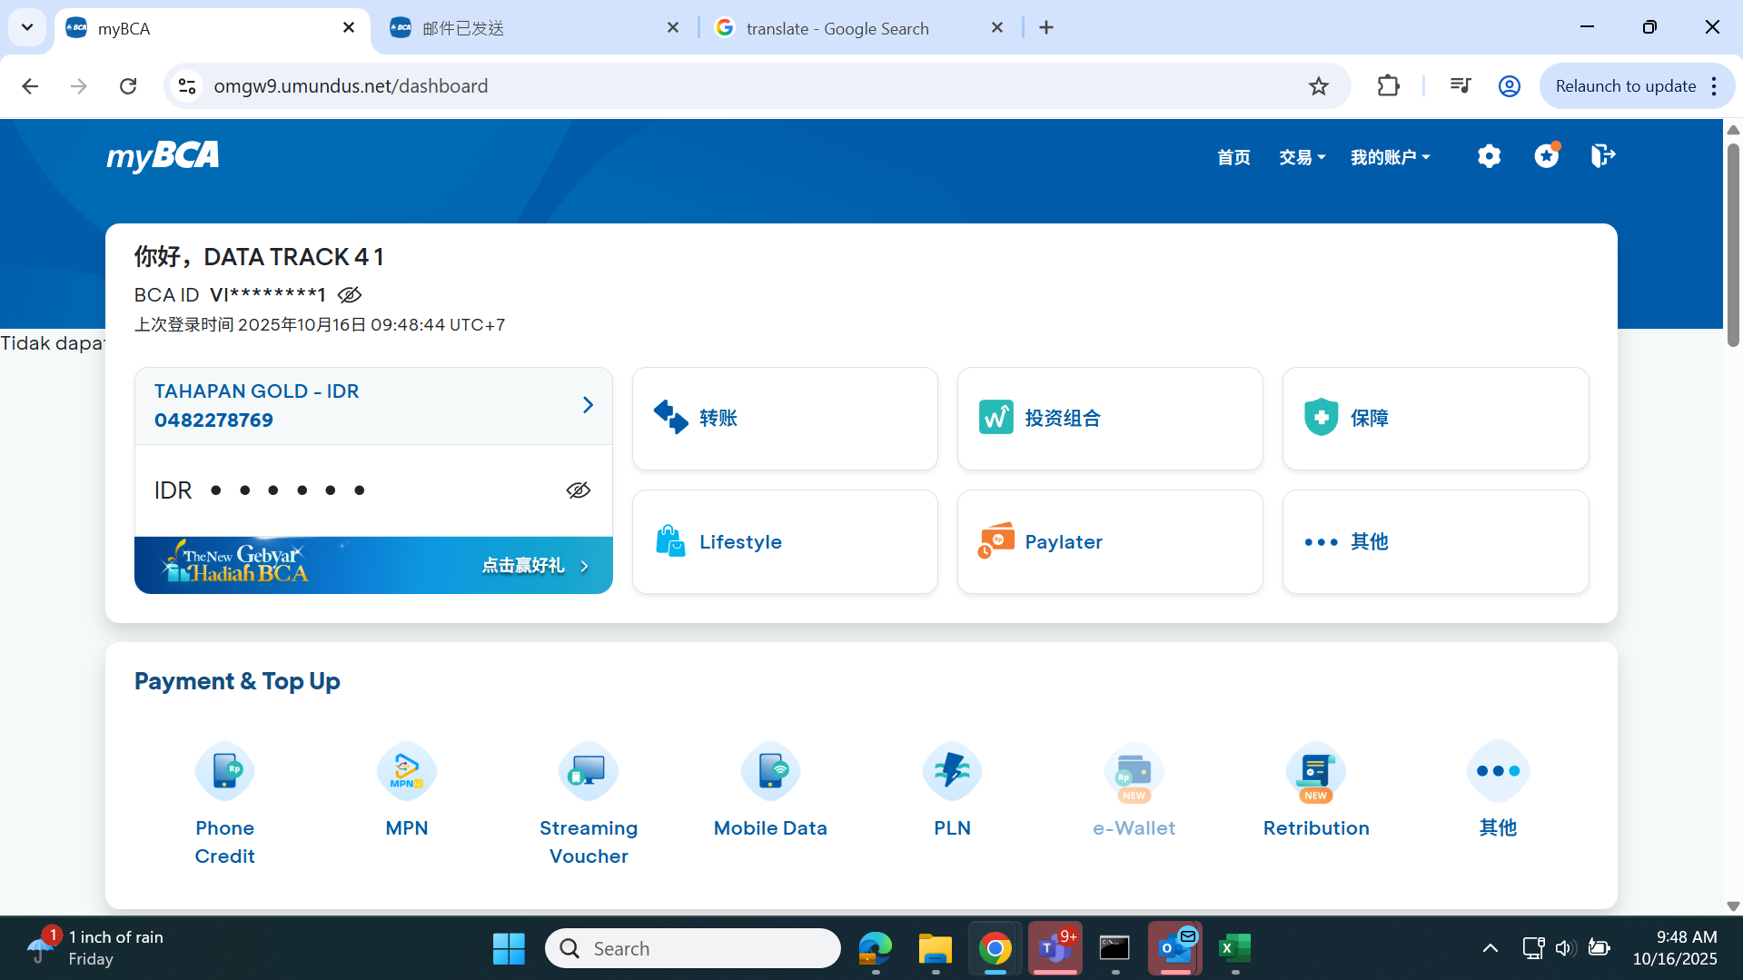

2 | Verifikasi wording "Transaksi" | 交易

3 | Verifikasi wording "Akun Saya" | 我的账户

4 | Verifikasi wording "Untukmu" | 为您推荐
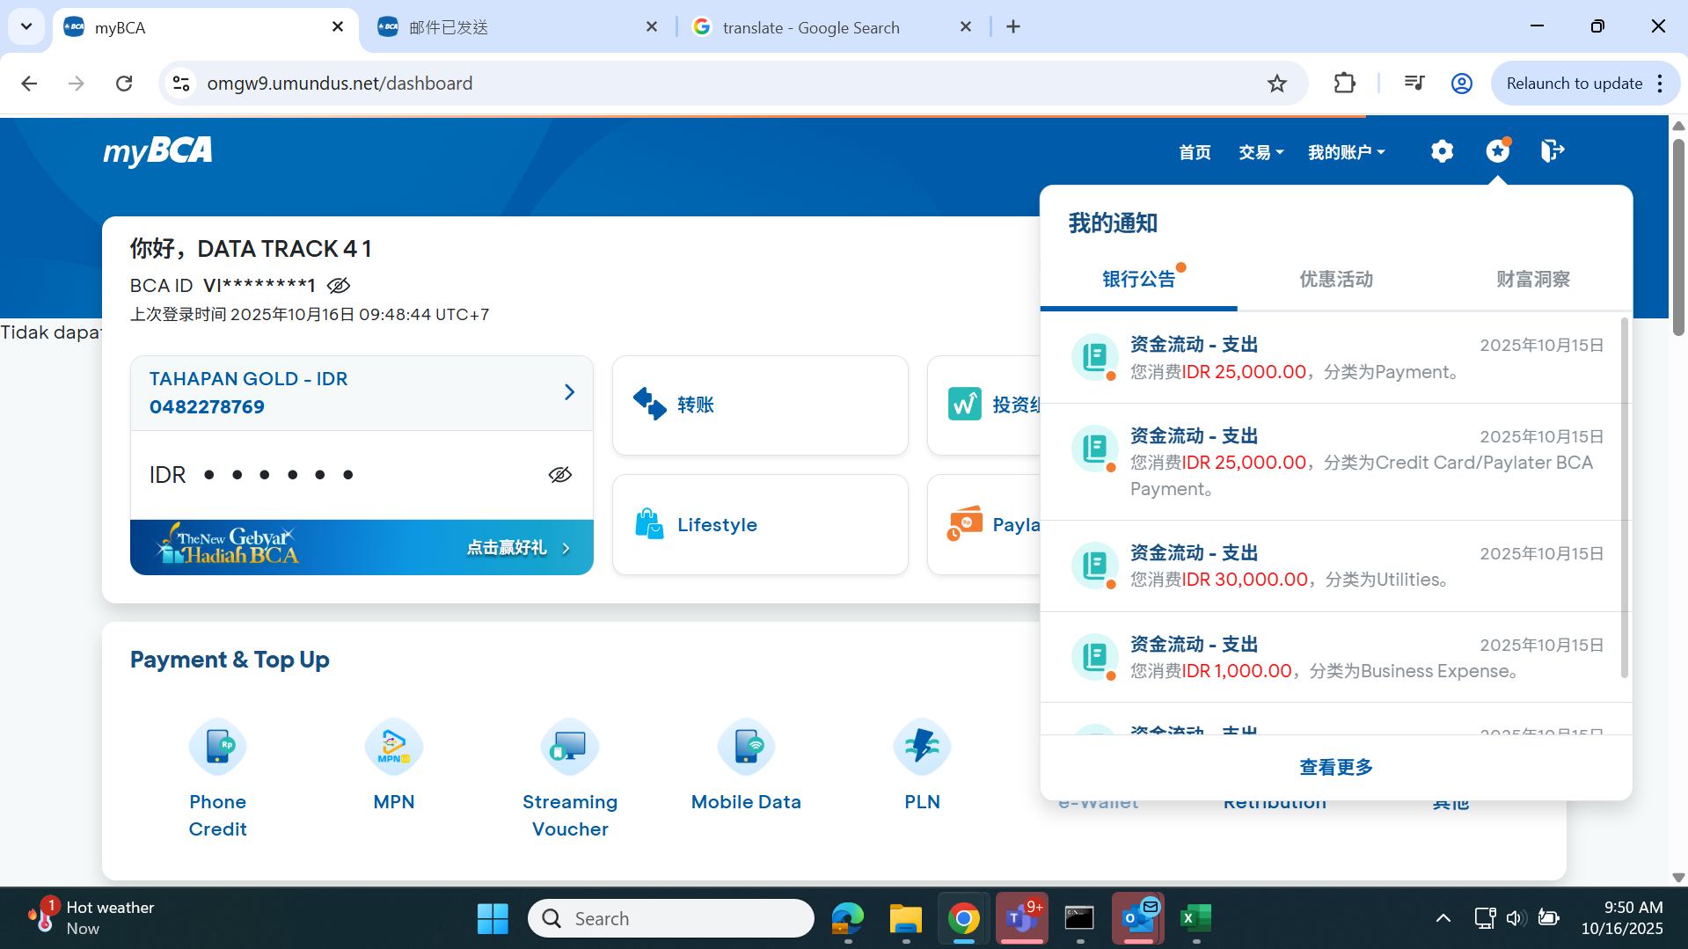

5 | Verifikasi wording "Info dan Transaksi"

6 | Verifikasi wording "Promo"

7 | Verifikasi wording "Wealth Insight"

8 | Verifikasi wording "Lihat Selengkapnya"

9 | Verifikasi wording "Transfer" pada Navbar Transaksi | 转账

11 | Verifikasi wording "Aktivitas" pada Navbar Transaksi | 动态

13 | Verifikasi wording "Transaksi Terjadwal" pada Navbar Transaksi | 预约交易

15 | Verifikasi wording "Bayar & Isi Ulang" pada Navbar Transaksi | 支付与充值

17 | Verifikasi wording "Informasi Rekening" pada Navbar Akun Saya | 账户信息

19 | Verifikasi wording "Informasi Kartu Kredit" pada Navbar Akun Saya | 信用卡信息

21 | Verifikasi wording "e-Statement" pada Navbar Akun Saya | e-Statement

23 | Verifikasi wording "Deposito" pada Navbar Akun Saya | 定期存款

25 | Verifikasi wording "Portofolio Investasi" pada Navbar Akun Saya | 投资组合

27 | Verifikasi wording "Kredit Konsumen" pada Navbar Akun Saya | 消费信贷

29 | Verifikasi wording "Paylater" pada Navbar Akun Saya | Paylater

31 | Verifikasi wording "Poket" pada Navbar Akun Saya | 口袋

33 | Verifikasi redirect Settings | Sesuai Requirement

34 | Verifikasi redirect Untukmu | Sesuai Requirement

35 | Verifikasi redirect Keluar | Sesuai Requirement

